Gráficos_MC
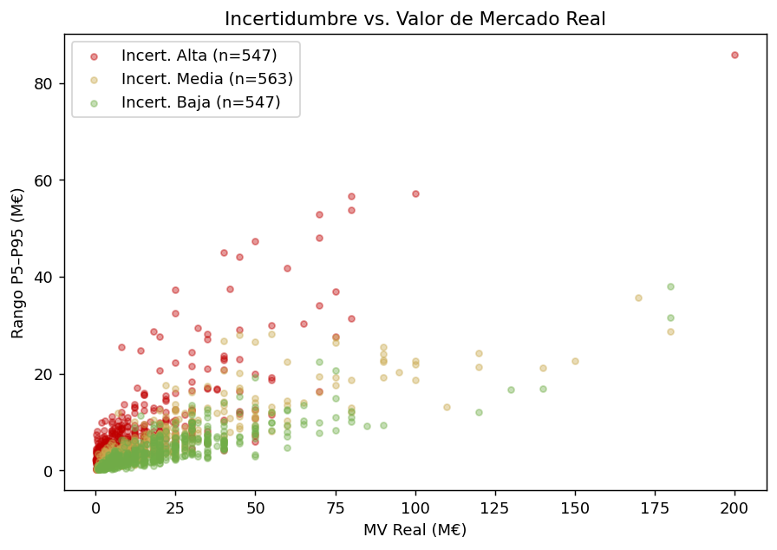
GRÁFICOS — SIMULACIÓN MONTE CARLO | G1: Distribución Rango Incertidumbre | G2: Top 20 Jugadores más Inciertos
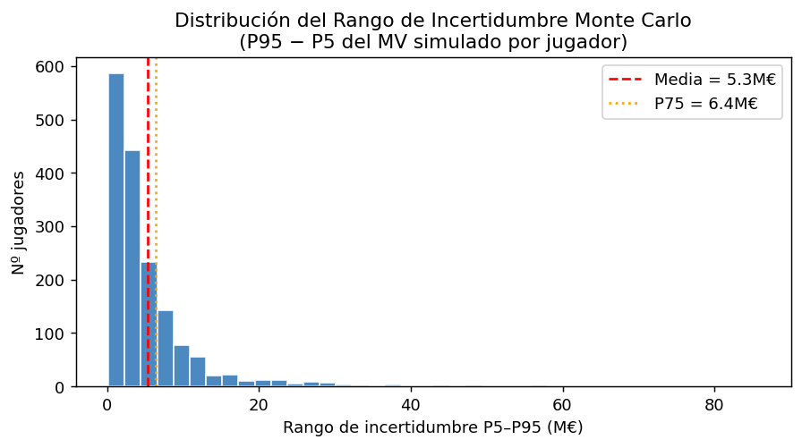
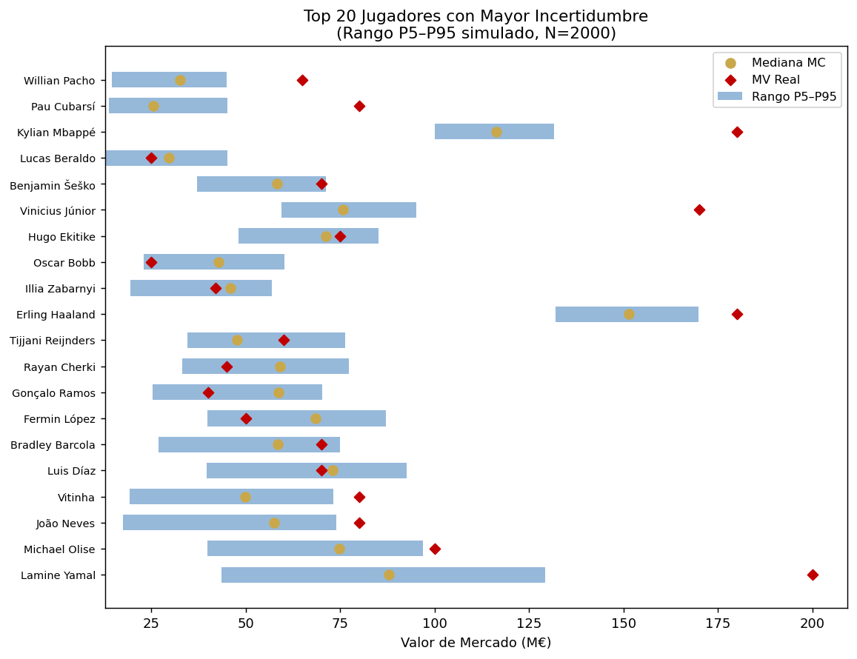

 | G3: Distribución MC un Jugador | G4: MV Real vs. Mediana MC
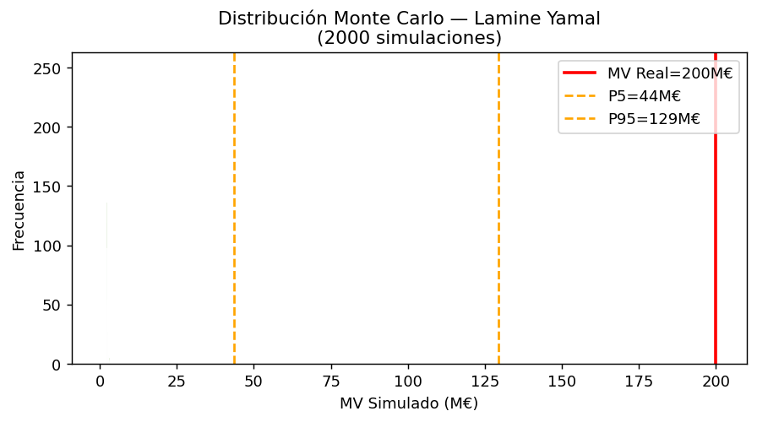
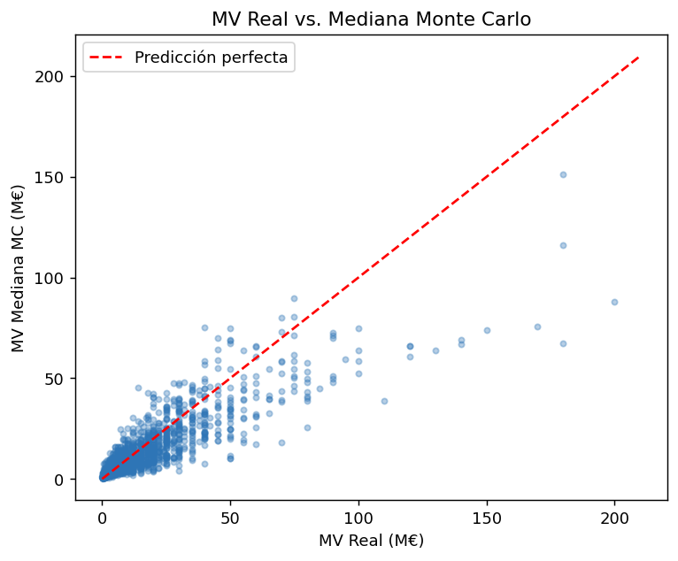

 | G5: Incertidumbre vs. MV

